traccia A
pcir olio
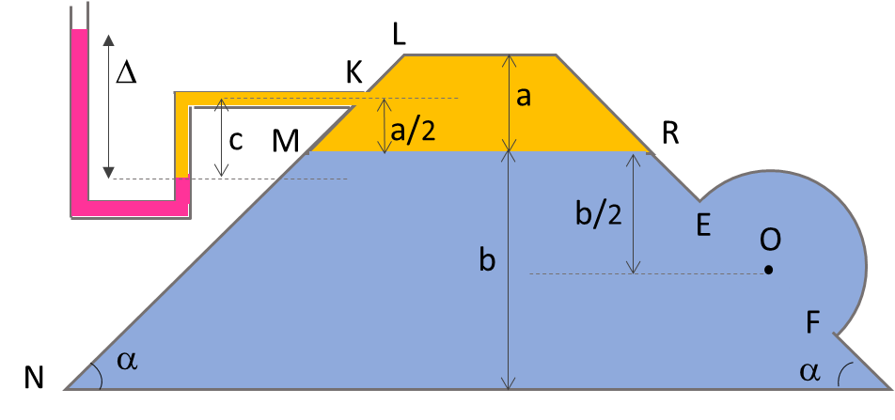
hKo
pcir w
hMo
hMw
L | 6.00 | m
a | 1.00 | m
b | 4.00 | m
c | 1.10 | m
Q
D | 1.40 | m
delta | 0.20 | m
gamma w | 9,806.00 | N/m3
gamma olio | 7,840.00 | N/m3
gammaHg | 133,362.00 | N/m3
alfa | 45.00 | gradi
alfa | 0.7853981634 | rad | sen alfa | 0.70710678119

menisco mercurio olio: Q
pQ=gammaHg*delta | 26,672.40

pK=pQ-gammaolio*c | 18,048.40
pM=pR=pK+gammaolio*a/2 | 21,968.40
pO=pR+gammaw*b/2 | 41,580.40

pcir olio
hKo =pK/gamma olio | 2.30
hMo=pM/gamma olio | 2.80 |  | rispetto fondo: |  | 6.80
hQo=pQ/gammaolio | 3.40
pcir w
pcir w
S
E
F
O
a
b/2
α
α
b
M
N
L
R
hRw
Cs
O'
hMw=pM/gammaw | 2.24 |  | rispetto fondo: |  | 6.24

XM
XCs
Π0
Π1
G
SPINTA su EF |  |  |  |  |  | SPINTA su MN
P0+P1+G=0
S= -P0 = P1 + G |  |  |  |  |  | pO'=pO | 41,580.40 | N/m2
Π1o
XN
 |  |  |  |  |  | MN=b/sen45° | 5.66 | m
G
W semicil = pigrecoD2/8*L | 4.62 | m2
Π1v
Π1
S
G=gammaw*Wsemicil | 45,285.49 | N |  |  |  | SMN=pO'*MN*L | 1,411,285.57 | N
Sv
Ar area rettangolo =D*L | 8.40
So
P1=pO*Ar | 349,275.36 | N |  |  |  | XM=hRw/sen45° | 3.17 | m
 |  |  |  |  |  | XN=XM+MN | 8.83 | m

+
P1o = P1v = P1 sen 45° | 246,974.98 | N |  |  |  | XCs=2/3(XN^3-XM^3)/(xN^2-XM^2) |  | 6.44 | m
So = P1o | 246,974.98 | N |  |  |  |  | maggiore di XO': | 6.00 | m
Sv = P1v-G | 201,689.48 | N

+
pcir olio
S=(So^2+Sv^2)^0.5 | 318,865.62 | N
tan fi= Sv/So | 0.82
arctan fi | 0.68480485709 | rad
pcir w
F
 |  |  |  |  |  | diagramma pressioni su MN
L

M

N

traccia B
pcir olio
L | 4.00 | m
a | 1.10 | m
b | 4.00 | m
hKo
pcir w
c | 1.50 | m
D | 1.60 | m
hMw
delta | 0.10 | m
hMo
gamma w | 9,806.00 | N/m3
Q
gamma olio | 7,840.00 | N/m3
gammaHg | 133,362.00 | N/m3
alfa | 45.00 | gradi
alfa | 0.7853981634 | rad | sen alfa | 0.70710678119

menisco mercurio olio: Q
pQ=gammaHg*delta | 13,336.20 | N
hQo | 1.70 | m | distanza da Q del pcir olio
pK=pQ-gammaolio*c | 1,576.20 | N
pM=pR=pK+gammaolio*a/2 | 5,888.20 | N
pO=pRM+gammaw*b/2 | 25,500.20 | N | hOw | 2.6004691006

pcir olio
hKo =pK/gamma olio | 0.20
hMo=pM/gamma olio | 0.75 |  | rispetto fondo: |  | 4.75

pcir w
hMw=pM/gammaw | 0.60 |  | rispetto fondo: |  | 4.60
hQw | 1.36
hOw | 2.60

Π0
Π1
G
pcir w
S
E
F
O
α
α
M
N
L
Cs
O'
XM
XN
XCs
SPINTA su EF |  |  |  |  |  | SPINTA su MN
P0+P1+G=0
S= -P0 = P1 + G |  |  |  |  |  | pO'=pO | 25,500.20 | N/m2
Π1o
 |  |  |  |  |  | MN=b/sen45° | 5.66 | m
G
W semicil = pigrecoD2/8*L | 4.02 | m2
Π1v
Π1
S
G=gammaw*Wsemicil | 39,432.27 | N |  |  |  | SMN=pO'*MN*L | 577,003.66 | N
Sv
Ar area rettangolo =D*L | 6.40
So
P1=pO*Ar | 163,201.28 | N |  |  |  | XM=hMw/sen45° | 0.85 | m
 |  |  |  |  |  | XN=XM+MN | 6.51 | m

+
P1o = P1v = P1 sen 45° | 115,400.73 | N |  |  |  | XCs=2/3(XN^3-XM^3)/(xN^2-XM^2) |  | 4.40 | m
So = P1o | 115,400.73 | N |  |  |  |  | maggiore di XO': | 3.68 | m
Sv = P1v-G | 75,968.47 | N

+
S=(So^2+Sv^2)^0.5 | 138,161.27 | N
tan fi= Sv/So | 0.66
arctan fi | 0.58218890119 | rad

 |  |  |  |  |  | diagramma pressioni su MN

pcir w
pcir olio

